A套
学生套餐A套
2026/6/15--6/19
日期 | 菜单 | 原料 | 重量/克 | 能量（千卡） | 蛋白质（克） | 脂肪 （克） | 碳水化合物（克） | 膳食纤维（克）
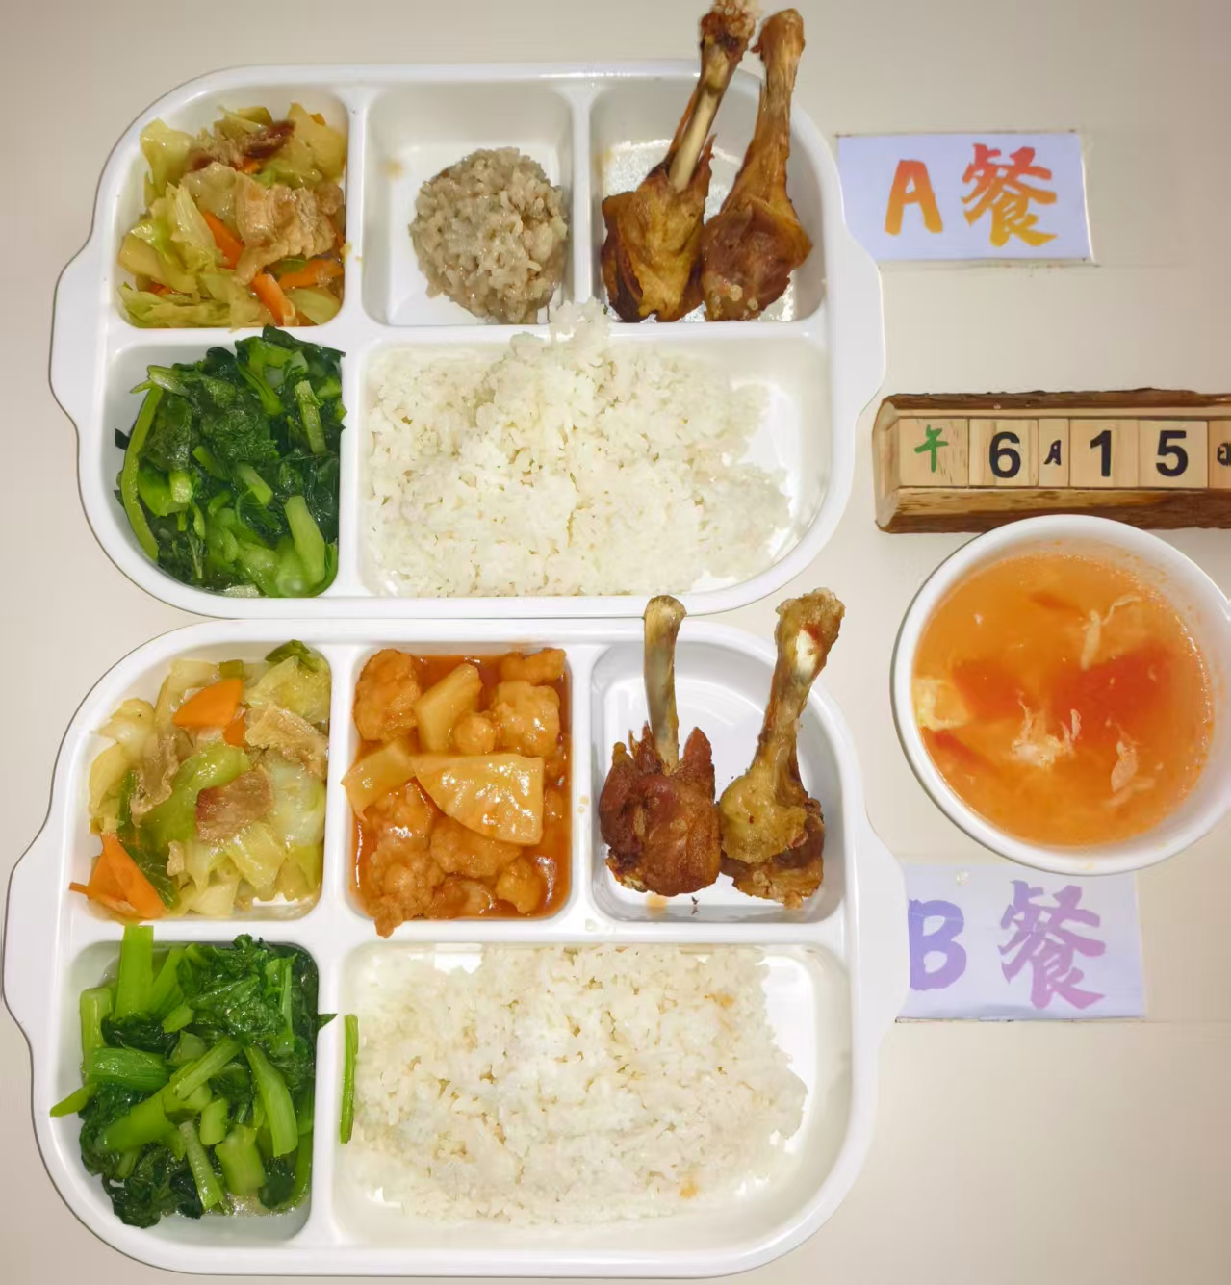
 | 糯米圆子 | 肉糜 | 100 | 625 | 28 | 22 | 78 | 6.5
 |  | 香菇 | 20
 |  | 糯米 | 20
 | 香烤鸭翅根 | 鸭翅根 | 140
 | 包菜炒肉片 | 卷心菜 | 100
 |  | 去皮五花肉片 | 40
 |  | 胡萝卜 | 20
 | 清炒菜心 | 菜心 | 120
 | 番茄蛋汤 | 番茄 | 20
 |  | 鸡蛋 | 20
 | 米饭 | 米饭 | 140

